Desarrollo en clases
$$x^{2}$$
$$xy$$
N° Observación | Velocidad de filtración (x) | Contenido de humedad de gránulos (Y) |  | 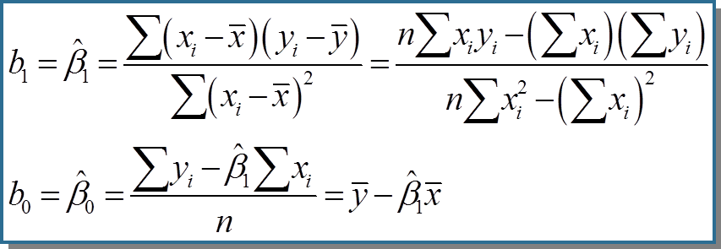
1 | 125.3 | 77.90
2 | 98.2 | 76.80
3 | 201.4 | 81.50
4 | 147.3 | 79.80
5 | 145.9 | 78.20 |  | n=
6 | 124.7 | 78.30 | a)
$${\hat{β}}_{1}$$
7 | 112.2 | 77.50
8 | 120.2 | 77.00
9 | 161.2 | 80.10
$${\hat{β}}_{0}$$
10 | 178.9 | 80.20
11 | 159.5 | 79.90
12 | 145.8 | 79.00
13 | 75.1 | 76.70
$$\hat{Y}=$$
14 | 151.4 | 78.20
15 | 144.2 | 79.50
16 | 125 | 78.10
17 | 198.8 | 81.50
18 | 132.5 | 77.00
19 | 159.6 | 79.00 | b) | μy|x=100 | -
20 | 110.7 | 78.60
Total Sumas

Solución
$$x^{2}$$
$$xy$$
N° Observación | Velocidad de filtración (x) | Contenido de humedad de gránulos (Y)
1 | 125.3 | 77.90 | 15700.09 | 9760.87
2 | 98.2 | 76.80 | 9643.24 | 7541.76
3 | 201.4 | 81.50 | 40561.96 | 16414.10
Gráfico Dispersión
4 | 147.3 | 79.80 | 21697.29 | 11754.54
5 | 145.9 | 78.20 | 21286.81 | 11409.38
6 | 124.7 | 78.30 | 15550.09 | 9764.01 | a)
$${\hat{β}}_{1}$$
7 | 112.2 | 77.50 | 12588.84 | 8695.50 |  |  | 0.041033770017
8 | 120.2 | 77.00 | 14448.04 | 9255.40
9 | 161.2 | 80.10 | 25985.44 | 12912.12
$${\hat{β}}_{0}$$
10 | 178.9 | 80.20 | 32005.21 | 14347.78 |  |  | 72.958546973
11 | 159.5 | 79.90 | 25440.25 | 12744.05
12 | 145.8 | 79.00 | 21257.64 | 11518.20
13 | 75.1 | 76.70 | 5640.01 | 5760.17
$\hat{Y}=$72,95 + 0,041x
14 | 151.4 | 78.20 | 22921.96 | 11839.48
15 | 144.2 | 79.50 | 20793.64 | 11463.90
16 | 125 | 78.10 | 15625.00 | 9762.50
17 | 198.8 | 81.50 | 39521.44 | 16202.20
18 | 132.5 | 77.00 | 17556.25 | 10202.50
19 | 159.6 | 79.00 | 25472.16 | 12608.40 | b) | μy|x=100 | 77.061923975
20 | 110.7 | 78.60 | 12254.49 | 8701.02
 | 2817.90 | 1574.80 | 415949.85 | 222657.88

